Hoja1
FICHA DE EVALUACIÓN |  |  |  |  |  |  |  | ROL
INMUEBLE DE CONSERVACIÓN HISTÓRICA |  |  |  |  |  |  |  | 500-3

1. IDENTIFICACIÓN
REGIÓN |  |  |  | COMUNA |  |  | CALLE |  |  | NÚMERO
XIII Región Metropolitana |  |  |  | Cerrillos |  |  | Av. Pedro Aguirre Cerda |  |  | 6037

ID PLANO |  |  |  | DENOMINACIÓN |  |  | AUTOR
 |  |  |  | Capilla Nuestra Señora de Loreto |  |  | Sin Antecedentes

2. PLANO DE UBICACIÓN |  |  |  |  |  | 3. FOTO DEL EDIFICIO
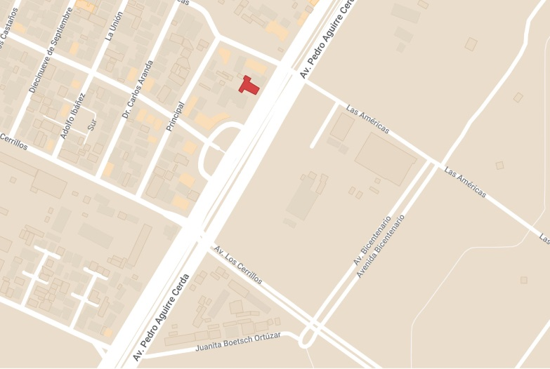 |  |  |  |  |  | 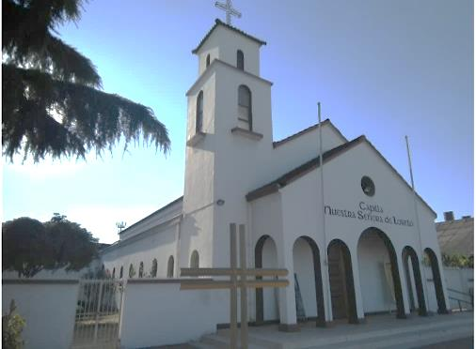

4. RESEÑA DE VALORES Y ATRIBUTOS PATRIMONIALES
4.1. VALOR URBANISTICO
Contribuye a la calidad de la imagen urbana del sector.

4.2. VALOR ARQUITECTONICO
Es una construcción con caracteristicas de la arquitectura tradicional colonial, con techo a dos aguas con interior entramado de madera y recubierto en su exterior por tejas de estilo colonial. El acceso se compone de un frontis de arcos simples destacando un arco central de mayor tamaño para enmarcar el acceso. Adicionamente cuenta con la tradicional torre del campanario.

4.3. VALOR HISTÓRICO
No se cuentan con antecedentes históricos.

4.4. VALOR ECONÓMICO
El edificio se encuentra en buen estado de conservación.

4.5. VALOR SOCIAL
El edificio es de carácter religioso . Actualmente sigue funcionando como parroquia, por lo que es un patrimonio importante para la comunidad donde aun se realizan actividades religiosas.

5. EVALUACIÓN
VALOR |  | ATRIBUTOS |  |  | PUNTOS |  |  |  | CALIFICACIÓN
 |  | A | B | C |  |  |  |  | INSERTO EN ZCH
URBANO |  | 2.00 | 0.00 | 1.00 | 3.00 |  |  |  | SI | NO | █
ARQUITECTÓNICO |  | 1.00 | 0.00 | 1.00 | 2.00
HISTÓRICO |  | 0.00 | 0.00 | - | 0.00
ECONÓMICO |  | 1.00 | 2.00 | - | 3.00
SOCIAL |  | 2.00 | - | - | 2.00
PUNTAJE TOTAL |  |  |  |  | 10.00

6. REFERENCIAS BIBLIOGRÁFICAS
Foto del edificio: Google Maps - Plano de ubicación: Elaboración propia en base a Mymaps de Google.

 |  |  | TABLA VALORES DE ATRIBUTOS
VALOR | ATRIBUTO |  |  | CONCEPTO |  |  |  |  |  |  | PTOS.
URBANO | A: Imagen |  |  | Se destaca por su aporte a la estructura o paisaje urbano |  |  |  |  |  |  |  | 2
 |  |  |  | Contribuye a la estructura o paisaje urbano |  |  |  |  |  |  |  | 0
 |  |  |  | No aporta a la estructura o imagen urbana |  |  |  |  |  |  |  | 0
 | B: Conjunto |  |  | Articula y es determinante en un conjunto o zona de valor patrimonial |  |  |  |  |  |  |  | 0
 |  |  |  | Forma parte de un conjunto o zona de valor patrimonial |  |  |  |  |  |  |  | 0
 |  |  |  | No forma parte de un conjunto o zona de valor patrimonial |  |  |  |  |  |  |  | 0
 | C: Entorno patrimonial |  |  | Está próximo a un elemento protegido o espacio público por valor patrimonial |  |  |  |  |  |  |  | 0
 |  |  |  | Está próximo a un elemento de valor patrimonial |  |  |  |  |  |  |  | 1
 |  |  |  | No está próximo a elementos de valor |  |  |  |  |  |  |  | 0
ARQUITECTÓNICO | A: Representatividad |  |  | Es un referente o es pionero de un estilo o tipología, o de un autor reconocido |  |  |  |  |  |  |  | 0
 |  |  |  | Es característico de un estilo o tipología |  |  |  |  |  |  |  | 1
 |  |  |  | No es característico de un estilo o tipología |  |  |  |  |  |  |  | 0
 | B: Singularidad |  |  | Es un elemento único en su estilo o tipología |  |  |  |  |  |  |  | 0
 |  |  |  | Es un ejemplo escaso de un estilo o tipología |  |  |  |  |  |  |  | 0
 |  |  |  | No es singular |  |  |  |  |  |  |  | 0
 | C: Morfología |  |  | Es un elemento de gran calidad estética y arquitectónica |  |  |  |  |  |  |  | 0
 |  |  |  | Es un elemento de calidad estética y arquitectónica |  |  |  |  |  |  |  | 1
 |  |  |  | No es un elemento de calidad estética y arquitectónica |  |  |  |  |  |  |  | 0
HISTÓRICO | A: Relevancia |  |  | Está declarado Monumento Histórico ó Zona Típica |  |  |  |  |  |  |  | 0
 |  |  |  | Está protegido por un Instrumento de Planificación Territorial |  |  |  |  |  |  |  | 0
 |  |  |  | No tiene protección legal |  |  |  |  |  |  |  | 0
 | B: Protección Legal |  |  | Se encuentra inserto en una Zona Típica |  |  |  |  |  |  |  | 0
 |  |  |  | Se encuentra inserto en una Zona de Conservación Histórica |  |  |  |  |  |  |  | 0
 |  |  |  | No se localiza en una Zona patrimonial con protección oficial |  |  |  |  |  |  |  | 0
 | C: Registrado por especialistas |  |  | Inmueble que por la calidad relevante de su tipología y/o sistema constructivo, está publicado (libros, revistas, entre otros), o puede contribuir a generar estudios o investigaciones |  |  |  |  |  |  |  | 0
 |  |  |  | Inmueble que al presentar alguna característica formal significativa, puede contribuir a generar estudios o investigaciones. |  |  |  |  |  |  |  | 0
 |  |  |  | Conjunto que no presenta interes alguno para su estudio |  |  |  |  |  |  |  | 0
ECONÓMICO | A: Impacto del Inmueble en el entorno |  |  | Inmueble que independiente de su estado de conservación, genera un alto impacto positivo en su entorno inmediato, el cual puede propiciar acciones para su recuperación o revitalización |  |  |  |  |  |  |  | 0
 |  |  |  | Inmueble que independiente de su estado de conservación, genera un impacto positivo en su entorno inmediato |  |  |  |  |  |  |  | 1
 |  |  |  | No genera impacto positivo en su entorno |  |  |  |  |  |  |  | 0
 | B: Estado de conservación del entorno |  |  | Las construcciones que se encuentran en su entorno inmediato estan en buen estado de conservación, y pueden contribuir a potenciar el valor patrimonial del Inmueble |  |  |  |  |  |  |  | 2
 |  |  |  | Las construcciones que se encuentran en su entorno inmediato, independiente de su estado de conservación, susceptibeles a procesos de recuperación rentable |  |  |  |  |  |  |  | 0
 |  |  |  | Las construcciones que se encuentran en su entorno inmediato, presentan un gran deterioro y su recuperación no es rentable |  |  |  |  |  |  |  | 0
SOCIAL | A: Reconocimiento de la comunidad |  |  | Es identificado y valorado como patrimonio importante por la comunidad |  |  |  |  |  |  |  | 2
 |  |  |  | Es mencionado como patrimonio por la comunidad |  |  |  |  |  |  |  | 0
 |  |  |  | No es mencionado por la comunidad |  |  |  |  |  |  |  | 0

Fuente: estudio MINVU-SURPLAN, 2005

